Sheet1
このイメージに変更

協定国別 Ｑ＆Ａ

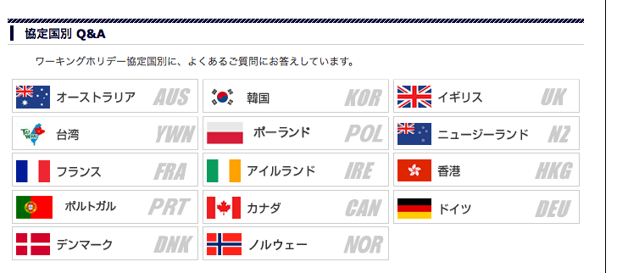

スロバキア、オーストリア 追加

